団体様共有用
明治大学教室貸出詳細ご確認シート

団体名
使用日

●地下駐車場利用希望 ※荷物搬入・搬出のみ。車高2.7m以下入構可能です。
 |  | あり |  | → | 車種 (乗用車/バン/トラック等) |  | 台数 |  | 駐車時間 |  |  | 運転者名 (業者名） |  |  | 備考
 |  |  |  |  | 例）トラック |  | １台 |  | 9～10時、15～16時 |  |  | めいじ運輸 |  |  | 荷物搬出入

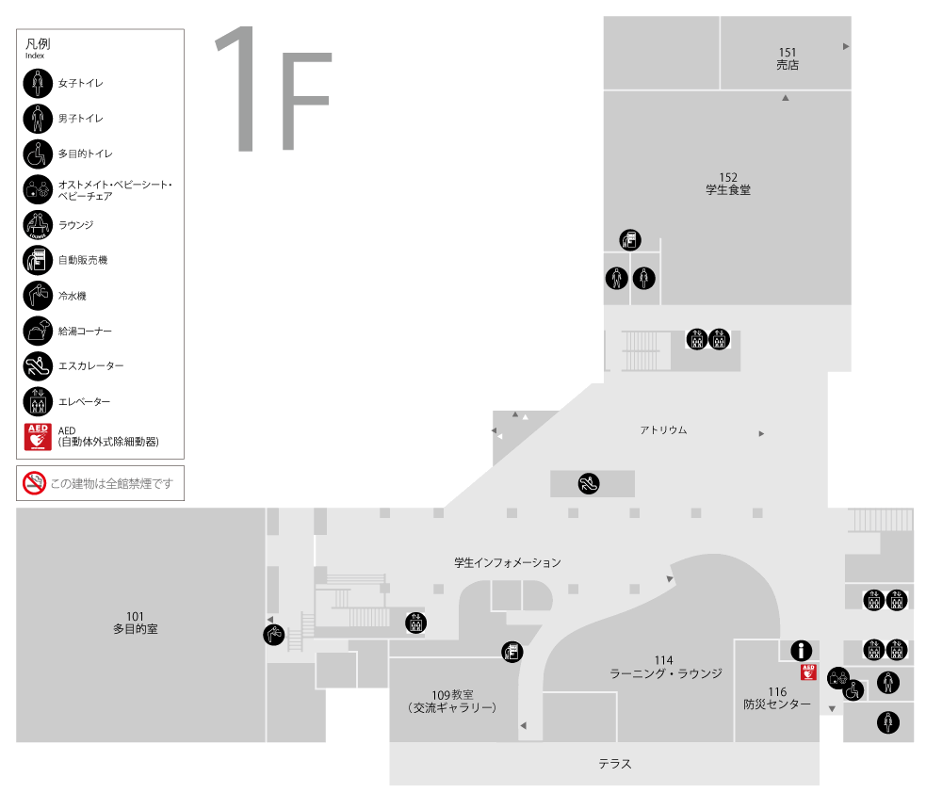
喫煙所前扉
正面自動扉
通用口※24時間開放
 |  | なし

●１F正面自動扉開放希望
 | ※空調維持の都合上、～600人までは片側（防災センター側）のみ開放します。
 | ※防災センター前通用口は24時間開放です。
 | ※同日の別イベント等の兼ね合いで、希望がなくても開放、または、開放時間を延長する場合がございます。
 |  | あり |  | → | 開放希望時間をご記入ください。 |  |  |  |  |  | ： |  | ～ | ：

 |  | なし

●喫煙所前扉開放希望
 | ※同日の別イベント等の兼ね合いで、希望がなくても開放、または、開放時間を延長する場合がございます。
 | ※喫煙所横扉が閉まっていても、防災センター前、正面自動扉などから迂回すれば喫煙所をご利用いただけます。
 |  | あり |  | → | 開放希望時間をご記入ください。 |  |  |  |  |  | ： |  | ～ | ：

 |  | なし
喫煙所
●ブラインド利用有無
 | 下記の教室は、廊下側のガラス張り壁面にブラインドを降ろすことができます。
 | ブラインドを使用する教室に〇をつけてください
 | 301 |  | 302 |  | 304 | 307 |  | 308 |  | 310
 | 402 |  | 403 |  | 404 | 405 |  | 406 |  | 411

●レイアウト変更希望
 | ※下記3か所のみ対応可。それ以外の教室は原則ご自身で設営・復元ください
 | ※通常レイアウト・推奨レイアウトはシートをご覧ください
 |  | 1F食堂
 |  |  | 希望レイアウト番号…
 |  |  | オリジナルレイアウト←別途ご提出ください
 |  |  | 通常レイアウトで使用する または 利用者様にてレイアウト変更を行う
 |  | 6Fプレゼンスペース
 |  |  | パーテーション設置 |  |  |  |  | 全閉 |  |  | 3/4 |  | 1/2 |  | パーテーションなし
 |  |  | 希望レイアウト番号…
 |  |  | オリジナルレイアウト←別途ご提出ください
 |  |  | 通常レイアウトで使用する または 利用者様にてレイアウト変更を行う
 |  | 14Fファカルティラウンジ（教職員のみ）
 |  |  | 希望レイアウト番号…
 |  |  | オリジナルレイアウト←別途ご提出ください
 |  |  | 通常レイアウトで使用する または 利用者様にてレイアウト変更を行う

●特記事項

①【食堂】通常レイアウト
 | 柱 |  | 柱 | 柱

700

 |  |  |  |  |  | ←椅子2脚

1300
 |  |  |  |  |  | ←机2台（1セット）

2700
 |  |  |  |  | 出入口

1300
明大マート 出入口

 |  |  |  |  | 出入口

ポット・電子レンジ

1800
2500

 | 柱 |  | 柱 | 柱

1800

1600
900

給茶機・配膳台

1800
食事提供カウンター

1600

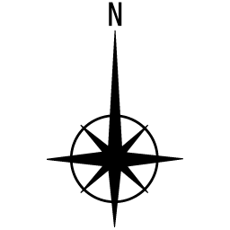
 |  | 柱

②【食堂】懇親会～30人
 | 柱 | 柱 | 柱

懇親会会場範囲

 |  |  |  | 出入口

明大マート 出入口

椅子置き場
（適宜設定します）
 |  |  |  | 出入口

ポット・電子レンジ

 | 柱 | 柱 | 柱

給茶機・配膳台

食事提供カウンター

 | 柱

③【食堂】懇親会~60人
椅子置き場
 | 柱 | 柱 | 柱

懇親会会場範囲

 |  |  |  | 出入口

明大マート 出入口

 |  |  |  | 出入口
椅子置き場
（適宜設定します）
ポット・電子レンジ

 | 柱 | 柱 | 柱

給茶機・配膳台

食事提供カウンター

 | 柱

④【食堂】懇親会~100人
椅子置き場
椅子置き場
 | 柱 | 柱 | 柱

 |  |  |  | 出入口
懇親会会場範囲
明大マート 出入口

椅子置き場
（適宜設定します）
 |  |  |  | 出入口

ポット・電子レンジ

 | 柱 | 柱 | 柱

給茶機・配膳台

食事提供カウンター

 | 柱

⑤【食堂】懇親会100人以上
椅子置き場
 | 柱 | 柱 | 柱

 |  |  |  | 出入口
懇親会会場範囲
明大マート 出入口
料理机用に適宜，移動。
椅子置き場
（適宜設定します）
 |  |  |  | 出入口

ポット・電子レンジ

 | 柱 | 柱 | 柱

給茶機・配膳台

食事提供カウンター

 | 柱

⑥【食堂】懇親会(着席用)
 | 柱 |  | 柱 | 柱

椅子置き場
700

料理置き場

 |  |  |  |  | 出入口

1300
明大マート 出入口

 |  |  |  |  | 出入口

ポット・電子レンジ

1800
2500

 | 柱 |  | 柱 | 柱

1800

1600
900

給茶機・配膳台

1800
食事提供カウンター

1600

 |  | 柱

ﾌﾟﾚｾﾞﾝｽﾍﾟｰｽﾊﾟｰﾃｰｼｮﾝ位置確認用
高層棟6階プレゼンスペース レイアウト（通常）

 |  |  |  |  | 2024-05-27

 |  | ウッドデッキ側

全閉
3/4
半閉

柱 |  |  |  | 柱

 |  |  |  |  |  | 中庭側

 | 柱 |  |  | 柱

扉

通路側に天吊り式のパーテーション設置可能です。
扉は二か所あります。
全閉、3/4、1/2、または設置しない、を選ぶことができます。

 | 柱 |  |  | 柱 |  |  | 凡例

 |  |  |  |  |  |  | ・三角テーブル

 |  |  |  |  |  |  | ・カラー椅子

 | 柱 |  |  | 柱

 |  |  |  |  |  |  | ・ソファー

扉

 |  |  | 可動掲示板移動場所

 |  | 601セミナー室1

⑧【ﾌﾟﾚｾﾞﾝ】懇親会～30人
高層棟6階プレゼンスペース レイアウト（通常）

 |  |  |  |  |  |  |  | 2024-05-27

 |  | ウッドデッキ側

長机
長机

柱 |  |  |  |  |  |  | 柱

 |  |  |  |  |  |  |  |  | 中庭側

長机
長机
 |  |  |  | 料理置き場

長机
長机

 | 柱 |  |  |  |  |  | 柱

 |  |  |  |  | ドリンクコーナー

 | 柱 |  |  |  |  |  | 柱 |  |  | 凡例

 |  |  |  |  |  |  |  |  |  | ・三角テーブル

 |  |  |  |  |  |  |  |  |  | ・カラー椅子

 | 柱 |  |  |  |  |  | 柱

 |  |  |  |  |  |  |  |  |  | ・ソファー

長机
 |  |  |  |  |  | 椅子・机置き場

 |  |  | 可動掲示板移動場所

 |  | 601セミナー室1

⑨【ﾌﾟﾚｾﾞﾝ】懇親会～60人
高層棟6階プレゼンスペース レイアウト（通常）

 |  |  |  |  |  |  |  | 2024-05-27

 |  | ウッドデッキ側

長机
長机

柱 |  |  |  |  |  |  | 柱

 |  |  |  |  |  |  |  |  | 中庭側

長机
長机

 |  |  |  | 料理置き場

長机
長机

 | 柱 |  |  |  |  |  | 柱

長机
長机

長机
長机

 | 柱 |  |  |  |  |  | 柱 |  |  | 凡例
 |  |  |  |  | ドリンクコーナー

 |  |  |  |  |  |  |  |  |  | ・三角テーブル

 |  |  |  |  |  |  |  |  |  | ・カラー椅子

 | 柱 |  |  |  |  |  | 柱

 |  |  |  |  |  |  |  |  |  | ・ソファー

長机
 |  |  |  |  |  | 椅子・机置き場

 |  |  | 可動掲示板移動場所

 |  | 601セミナー室1

⑩【ﾌﾟﾚｾﾞﾝ】懇親会60人以上
高層棟6階プレゼンスペース レイアウト（通常）

 |  |  |  |  |  |  | 2024-05-27

 |  | ウッドデッキ側

長机
長机

柱 |  |  |  |  |  | 柱

可動式掲示板移動場所
 |  |  |  |  |  |  |  | 中庭側

長机
長机

 |  |  | 料理置き場

長机
長机

 | 柱 |  |  |  |  | 柱

可動式掲示板移動場所
長机
長机

長机
長机

 | 柱 |  |  |  |  | 柱 |  |  | 凡例

長机
長机
可動式掲示板移動場所

 |  |  |  |  |  |  |  |  | ・三角テーブル

長机
長机
 |  |  |  |  |  |  |  |  | ・カラー椅子

 |  |  |  |  | ドリンクコーナー

 | 柱 |  |  |  |  | 柱

 |  |  |  |  |  |  |  |  | ・ソファー

長机
 |  |  |  | 椅子・机置き場

 |  | 601セミナー室1

⑪【ﾌｧｶﾙﾃｨ】通常レイアウト
14階ファカルティラウンジ 会場レイアウト

ソファ
TV
ソファ
受付カウンター

ソファ
ローテーブル
操作卓

ソファ
カウンター
〔ドリンクコーナー〕

ソファ

ソファ

ソファ
椅子
椅子
椅子
椅子
椅子
ソファ
テーブル
テーブル
テーブル
テーブル
 | ×40脚
椅子
椅子
椅子
椅子
椅子
椅子
椅子
椅子

テーブル
椅子
椅子
椅子
椅子
 |  |  | ×10台
椅子
椅子
椅子
椅子
テーブル
テーブル
テーブル
テーブル
椅子
椅子
椅子
椅子
椅子
椅子
椅子
椅子
ロー
テーブル

椅子
 |  | ×６台
椅子
椅子
椅子

ロー
テーブル
ロー
テーブル
ロー
テーブル
ロー
テーブル
ロー
テーブル
ロー
テーブル
 | 1人掛けソファ×８脚

ソファー

⑫【ﾌｧｶﾙﾃｨ】懇親会
14階ファカルティラウンジ 会場レイアウト | 2026-03-02
椅子
ソファ
TV
ソファ
壁※移動不可
受付カウンター
移動不可
 |  |  | ×40脚

ソファ
ローテーブル
操作卓
テーブル
ソファ
カウンター
〔ドリンクコーナー〕※移動不可
 |  |  |  | ×10台
ソファ

ソファ

ソファ
重量・配電の関係で
レイアウト変更ができません
ロー
テーブル
 |  |  |  | ×６台
ソファ
テーブル
テーブル
テーブル
テーブル
テーブル
テーブル
（一時置き）
ソファ
 |  | 1人掛けソファ×８脚

600ｃｍ

テーブル
（一時置き）
テーブル
（一時置き）
テーブル
（一時置き）
テーブル
（一時置き）

椅子
椅子
ロー
テーブル
ロー
テーブル
椅子
椅子
ロー
テーブル
ロー
テーブル
椅子
椅子
椅子
ロー
テーブル
ロー
テーブル
椅子
ソファー※移動不可

 |  | 椅子・ローテーブルは外へ
1100ｃｍ

